report

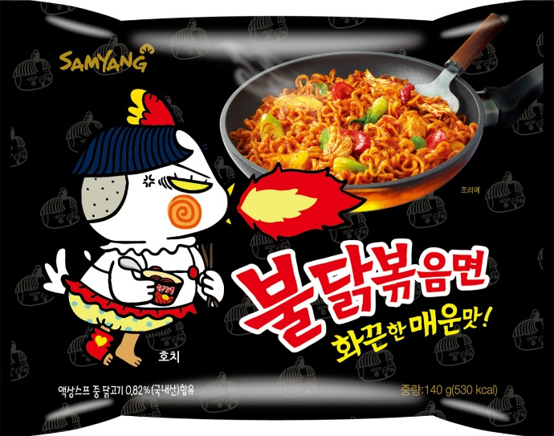

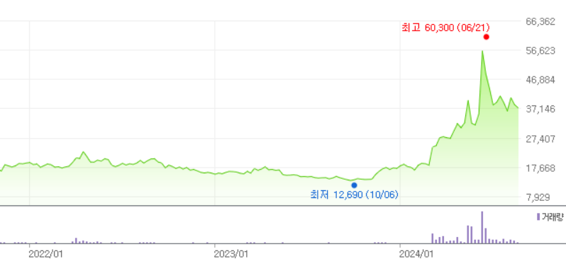
 |  |  |  |  |  |  |  |  | 상장 이후 큰 관심이 없었음.

 |  |  |  |  |  |  |  |  | 24.03.06. 자사주 공개매수후 소각 결정(주총) - 상한가
 |  |  |  |  |  |  |  |  | 취득가액은 3만원으로 당시 주가는 18000원.

 |  |  |  |  |  |  |  |  | 24.03.22. 공시를 통해 발행주식의 29% 소각 결정

 |  |  |  |  |  |  |  |  | 05.17과 06.13에 리포트 나오며 상한가

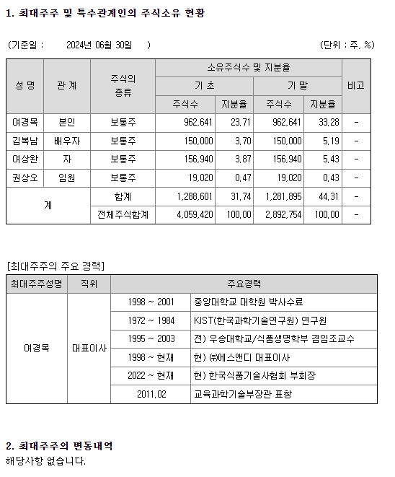

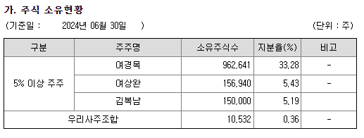

Business Model

여러 가지 식품 소재를 만드는 식품제조사로 삼양식품의 불닭 소스를 전담으로 제조하는 기업이다.
공시에 있는 제품명들은 이해하기 어려워 ir 전화 + 증권신고서에 있는 내용을 정리해 BM을 이해해보자.
볼드체 처리된 제품명은 주요 제품들로 가격이 공시된 제품들이다.

일반기능 식품소재(분말)

1.치킨향 분말

동사 고유의 레시피로 치킨맛과 감칠맛을 가지는 제품으로 치킨맛을 필요로 하는 조미식품에 범용적으로 사용가능하다.
삼양식품 수출용 불닭볶음면 시리즈 핵심원료로 할랄인증등록된 제품이다.
원래 '치킨향 분말-지(G)'로 공시되다가 '치킨향 분말-브이트(V2)'로 공시된다고 한다.
알파벳이 바뀐건 배합비율의 변경 때문.(다른 제품의 알파벳 변경도 동일 이유)

2.크림맛 분말

각기 다른 특성의 유제품 분말을 혼합하여 부드럽고 고소한 크림맛을 부여하고 할 때 적합한 제품이다.

3.모짜렐라 치즈분말

모짜렐라 치즈를 가공하여 시즈닝한 제품으로 치즈 고유의 풍미를 가진다.
할랄인증등록되어 있다.

4.버터시즈닝 분말

버터와 치즈를 가공, 시즈닝한 제품으로 버터 특유의 부드럽고 풍부한 향미를 가지는 제품이다.

5.햄맛분말

햄과 양파, 마늘, 간장 등을 배합, 반응한 제품으로 햄맛이 풍부하다.

6.진사골 추출물 분말

사골엑기스를 분말화한 제품으로 진한 사골국물맛을 내고자 할 때 적합한 제품이다.

7.콩나물 추출물 분말

콩나물, 마늘, 양파를 직접 추출하여 조미 시즈닝한 제품으로 콩나물 특유의 시원하고 깔끔한 맛을 가지는 제품이다.
할랄인증 등록이 되었다.

8.핫소스 분말

레드 핫소스와 향신료를 혼합하여 분말화한 제품으로 핫소스 특유의 매운 맛을 가지고 있다.
적용 제품인 타파피오 라면은 내수용이 아닌 미국 수출용이다.
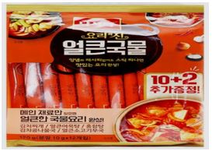

9.청양고추 시즈닝 분말

청양고추 특유의 향과 매운맛을 가지고 있는 제품으로 자연스러운 매운 맛을 내고자 할 때 적합한 제품이다.
CJ, 농심, 삼양라면 등 굉장히 다양한 종류의 각종 조미식품에 적용된다.

10.버터체다혼합분말

버터와 체다치즈를 혼합한 제품으로 버터 특유의 부드러운 맛과 체다치즈의 진한맛을 가지고 있는 제품이다.

일반기능식품소재(액상)

1.그릴농축액

당사의 핵심 기술인 리액션 반응 key base를 시즈닝한 제품으로 고유의 치킨맛과 볶음 야채향을 가지고 있는 제품이다.
수출용 불닭볶음면의 핵심원료로 할랄인증이 되었다.

2.매운치즈소스

당사의 핵심 기술인 리액션 반응 key base를 모짜렐라 치즈와 시즈닝한 제품으로 고유의 맛과 향을 가진 제품이다.
할랄인증이 된 제품으로 알파벳이 붙어있으면 수출용, 없으면 내수용이다.

3.그릴치킨 농축액

당사의 핵심 기술인 리액션 반응 key base를 시즈닝한 제품으로 고유의 치킨 맛과 향을 가지고 있는 제품이다.
내수용 불닭볶음면과 불닭소스의 핵심원료 제품이다.

4.진한 가쓰오 조미액

가쓰오부시, 다시마, 건멸치 등을 알코올, 열수 추출하여 시즈닝한 제품으로 가쓰오 풍미가 진하고 깊은 맛을 가진 제품이다.
풀무원의 우동 제품의 핵심원료로 적용된다.

5.매운 치즈 소스

당사의 핵심 기술인 리액션 반응 key base를 모짜렐라 치즈와 시즈닝한 제품으로 고유의 맛과 향을 가지고 있는 제품이다.
내수용 치즈 불닭 볶음면 핵심원료로 할랄 인증이 되어 있다.

6.냉면베이스

쇠고기 육수와 닭고기 육수를 혼합, 시즈닝한 제품으로 냉면의 깊은 맛을 내고자 할 때 적합한 제품이다.
풀무원의 냉면 제품의 핵심 원료로 적용된다.

7.비프 추출물

쇠고기를 효소분해 및 열수 추출하여 만든 진한 쇠고기 맛 베이스의 제품이다.
삼양 식품에서 고기 맛을 내는 여러 제품에 적용된다.

8.참 진한 육수(스프) 베이스

쇠고기 엑기스와 사골 엑기스를 잘 혼합하여 양파, 표고버섯 분말 등을 첨가하여 깊고 진한 풍미를 가지고 있는 제품이다.
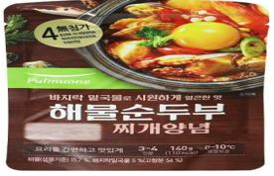

9.냉면스탁

쇠고기 육수와 닭고기 육수를 혼합, 시즈닝한 제품으로 냉면의 깊은 맛을 내고자 할 때 적합한 제품이다.

건강기능식품소재

제품명 |  |  | 설명 |  |  |  |  |  | 적용 제품 |  | 용도
미감주정추출물 |  |  | 입면 시간 단축 |  |  |  |  |  | 그린스토어의 수면엔 |  | 건강기능성식품
감태추출물 |  |  | 수면의 질 개선 |  |  |  |  |  | 파이토뉴트리의 슬립밸런스 |  | 건강기능성식품
엠피지-6 |  |  | 위질환 예방에 효과적 |  |  |  |  |  | 남양유업의 위쎈 |  | 건강보조식품
하이프로젝트포뮬라 |  |  | 영양성분 보충소재 |  |  |  |  |  | 일동후디스의 하이키드밀크 |  | 건강보조식품
헛개나무열매추출농축액 |  |  | 갈증 해소 음료 |  |  |  |  |  | 컨디션, 헛개수 |  | 건강보조식품
하이프레젝트포뮬라 골드 |  |  | 영양성분 보충소재 |  |  |  |  |  | 일동후디스의 하이키드밀크 |  | 건강보조식품
가당전란분말 |  |  | 국산 전란을 분말화 |  |  |  |  |  | 건국우유의 요구트 |  | 건강보조식품
컨디션혼합농축액 |  |  | 전피, 감초, 생강, 창출을 혼합, 추출, 농축 |  |  |  |  |  | 컨디션 |  | 건강보조식품
타트체리농축분말 |  |  | 멜라토닌과 베타카로틴 함량이 높은 타트체리 농축액을 분말화 |  |  |  |  |  | 미래바이오텍의 제품 |  | 건강보조식품
마이크로바이옴시너지 복합소재 |  |  | 무, 함초, 다시마를 추출, 농축 |  |  |  |  |  | 남양유업의 불가리스, 위쎈 |  | 건강보조식품
비피더스 인핸서 |  |  | 쌀 발효 추출물을 분말화, 남양유업 |  |  |  |  |  | 남양유업의 불가리스, 위쎈 |  | 건강보조식품

투자 포인트: 불닭 소스 전문가

분기별 매출
 | 일반기능식품소재(분말형) | 일반기능식품소재(액상형) | 건강기능식품소재 | 하청제품 | 기타매출
4Q21 | 92 | 59 | 22 | 2 | 3
1Q22 | 86 | 52 | 33 | 2 | 1
2Q22 | 95 | 67 | 32 | 2 | 1
3Q22 | 84 | 54 | 30 | 3 | 1
4Q22 | 102 | 63 | 25 | 2 | 1
1Q23 | 92 | 56 | 30 | 2 | 1
2Q23 | 113 | 72 | 29 | 3 | 1
3Q23 | 118 | 71 | 38 | 6 | 1
4Q23 | 129 | 78 | 37 | 3 | 1
1Q24 | 138 | 73 | 24 | 3 | 0
2Q24 | 159 | 89 | 36 | 4 | 1
분기별 매출액 비중
 | 일반기능식품소재(분말형) | 일반기능식품소재(액상형) | 건강기능식품소재 | 하청제품 | 기타매출
4Q21 | 51.8% | 33.3% | 12.2% | 0.9% | 1.8%
1Q22 | 49.5% | 29.9% | 19.1% | 1.1% | 0.4%
2Q22 | 48.4% | 34.0% | 16.2% | 1.0% | 0.4%
3Q22 | 48.7% | 31.5% | 17.6% | 1.6% | 0.6%
4Q22 | 52.9% | 32.8% | 12.8% | 0.9% | 0.7%
1Q23 | 50.3% | 30.9% | 16.6% | 1.4% | 0.8%
2Q23 | 51.7% | 33.1% | 13.2% | 1.5% | 0.5%
3Q23 | 50.7% | 30.3% | 16.2% | 2.5% | 0.3%
4Q23 | 51.9% | 31.4% | 14.9% | 1.4% | 0.5%
1Q24 | 57.9% | 30.7% | 10.0% | 1.2% | 0.2%
2Q24 | 55.2% | 30.9% | 12.4% | 1.3% | 0.3%

분기별 매출액, 매출총이익, 영업이익
 | 매출액 | 매출총이익 | 영업이익
2Q21 | 150 | 41 | 25
3Q21 | 153 | 39 | 22
4Q21 | 177 | 44 | 22
1Q22 | 174 | 46 | 31
2Q22 | 195 | 48 | 32
3Q22 | 172 | 40 | 25
4Q22 | 192 | 40 | 23
1Q23 | 182 | 36 | 20
2Q23 | 218 | 47 | 25
3Q23 | 233 | 58 | 42
4Q23 | 249 | 58 | 42
1Q24 | 238 | 57 | 35
2Q24 | 288 | 69 | 52
분기별 gpm, opm
 | %gpm | %opm
2Q21 | 27.32% | 16.99%
3Q21 | 25.45% | 14.28%
4Q21 | 24.92% | 12.24%
1Q22 | 26.43% | 17.56%
2Q22 | 24.75% | 16.17%
3Q22 | 23.19% | 14.31%
4Q22 | 20.59% | 11.84%
1Q23 | 19.64% | 11.20%
2Q23 | 21.45% | 11.26%
3Q23 | 24.89% | 18.10%
4Q23 | 23.35% | 16.70%
1Q24 | 24.03% | 14.75%
2Q24 | 24.03% | 17.91%

 | 생산능력 (톤) | 생산실적
4Q21 | 1680 | 2233
1Q22 | 2130 | 2002
2Q22 | 2130 | 2199
3Q22 | 2130 | 1820
4Q22 | 2193 | 1631
1Q23 | 2193 | 1749
2Q23 | 2193 | 2365
3Q23 | 2956 | 3053
4Q23 | 2956 | 2989
1Q24 | 3932 | 3577
2Q24 | 3932 | 3322

 |  |  |  |  |  |  | 2024.08.23. 삼양식품향 매출 7-80%
 |  |  |  |  |  |  | 2024.06.11. 삼양식품향 매출 76.5% (일반기능식품의 90%)
 |  |  |  |  |  |  | 2023.11.27. 삼양식품향 매출 76% 정도
 |  |  |  |  |  |  | 2023.02.01. 삼양식품향 매출 64% 정도(일반기능식품의 80% 정도)

동사는 삼양식품향 매출 비중이 압도적으로 높은 불닭 소스 독점 공급사이다.
ir 통화 내용에 따르면 독점 공급사이지만 힘은 없는것 같고 을의 위치인 것 같다.
삼양식품 판매량 증가에 따라 꾸준히 생산능력이 늘어 왔고 그에 따라 매출액, 영업이익 모두 늘어 왔다.

현재는 생산능력 증가 가능성이 없어 회사 가이던스 대로 1H 500억, 2H 500억 정도로 이번년도 1천억 정도의 매출액이 무난히 찍힐 것이다.
밀양 2공장이 증설되는 시점에서 불닭 수요가 견조하다면 추가적인 물량 공급이 필요할 것이고 동사도 증설을 통해 매출액 성장을 이뤄낼 수 있을 것이다.

삼양의 capa는?

삼양식품의 면류를 생산하는 공장들의 생산 능력과 생산 실적은 아래 표와 같다.

생산능력 (억 원) | 1Q22 | 2Q22 | 3Q22 | 4Q22 | 1Q23 | 2Q23 | 3Q23 | 4Q23 | 1Q24 | 2Q24
원주 | 1122 | 1247 | 1325 | 1231 | 1251 | 1140 | 1177 | 1306 | 1386 | 1513
익산 | 336 | 361 | 378 | 379 | 364 | 379 | 387 | 384 | 383 | 391
밀양 | 0 | 290 | 577 | 883 | 1418 | 1482 | 1499 | 1486 | 1504 | 1539

생산실적 (억 원) | 1Q22 | 2Q22 | 3Q22 | 4Q22 | 1Q23 | 2Q23 | 3Q23 | 4Q23 | 1Q24 | 2Q24
원주 | 831 | 958 | 847 | 936 | 847 | 932 | 931 | 995 | 915 | 1002
익산 | 320 | 366 | 653 | 25 | 250 | 308 | 326 | 346 | 330 | 376
밀양 | 0 | 105 | 252 | 570 | 693 | 841 | 969 | 1085 | 1075 | 1267

종합 (억 원) | 1Q22 | 2Q22 | 3Q22 | 4Q22 | 1Q23 | 2Q23 | 3Q23 | 4Q23 | 1Q24 | 2Q24
생산능력 | 1458 | 1898 | 2281 | 2493 | 3032 | 3001 | 3063 | 3176 | 3273 | 3443
생산실적 | 1152 | 1429 | 1751 | 1531 | 1789 | 2080 | 2226 | 2427 | 2320 | 2644
가동률 | 79.0% | 75.3% | 76.8% | 61.4% | 59.0% | 69.3% | 72.7% | 76.4% | 70.9% | 76.8%
 | 삼양식품 생산실적 | 에스앤디 생산실적
1Q22 | 1152 | 2002
2Q22 | 1429 | 2199
3Q22 | 1751 | 1820
4Q22 | 1531 | 1631
1Q23 | 1789 | 1749
2Q23 | 2080 | 2365
3Q23 | 2226 | 3053
4Q23 | 2427 | 2989
1Q24 | 2320 | 3577
2Q24 | 2644 | 3322
 | 삼양식품 생산능력 | 에스앤디 생산능력
1Q22 | 1458 | 2130
2Q22 | 1898 | 2130
3Q22 | 2281 | 2130
4Q22 | 2493 | 2193
1Q23 | 3032 | 2193
2Q23 | 3001 | 2193
3Q23 | 3063 | 2956
4Q23 | 3176 | 2956
1Q24 | 3273 | 3932
2Q24 | 3443 | 3932

상관계수 | 0.8171427146 |  |  |  |  | 상관계수 |  | 0.69687315204

전반적으로 삼양식품의 capa와 생산량이 늘어날 수록 에스앤디도 같이 늘어나는 모습이다.
동사 ir에 따르면 에스앤디는 거의 풀캐파라고 하고 매출액 가이던스도 비교적 정확하게 나오는 편이다.

기사에 따르면 삼양식품의 연간 라면 생산량은 18억개로 밀양 2공장에서 6.9억 개가 늘어 총 25억 개 정도 생산한다고 한다.
capa가 약 38% 정도 증가하게 되는 것이다.

밀양 2공장의 증설은 시장이 너무나도 잘 알고 있는 것이다.
이것이 에스앤디의 투자 포인트가 되려면 증설분이 가동률이 올라와 풀캐파 수준으로 돌아가여야 한다.
결국 수요단에서 증명이 되어야 동사도 캐파 확장을 하고 매출액 성장을 이뤄낼 것이다.

삼양식품의 수요?

결론부터 말하자면 시장에 알려진 사실들이 다고 삼양식품을 믿는 수 밖에 없다고 생각한다.

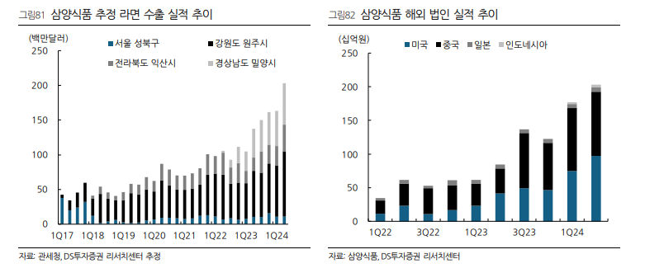

 |  |  |  |  |  |  |  | 꺾이지 않는 수출 실적

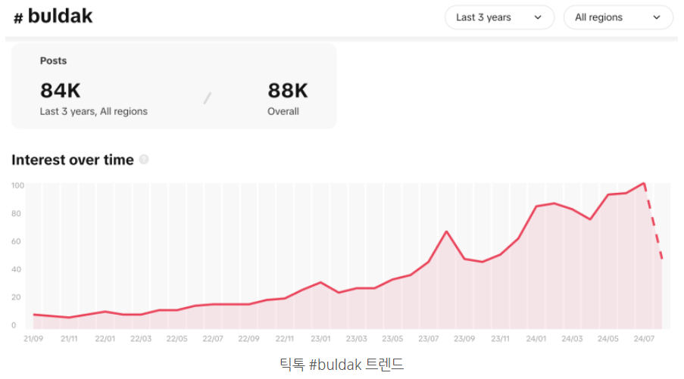
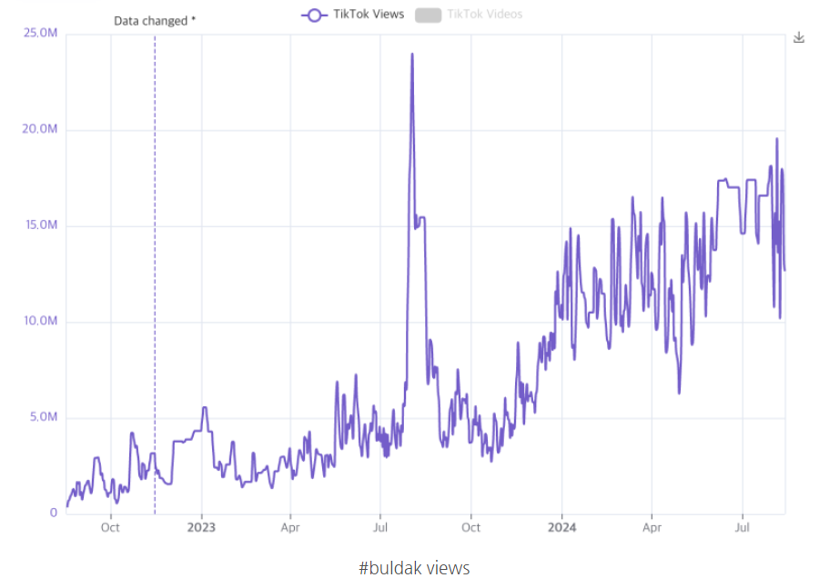

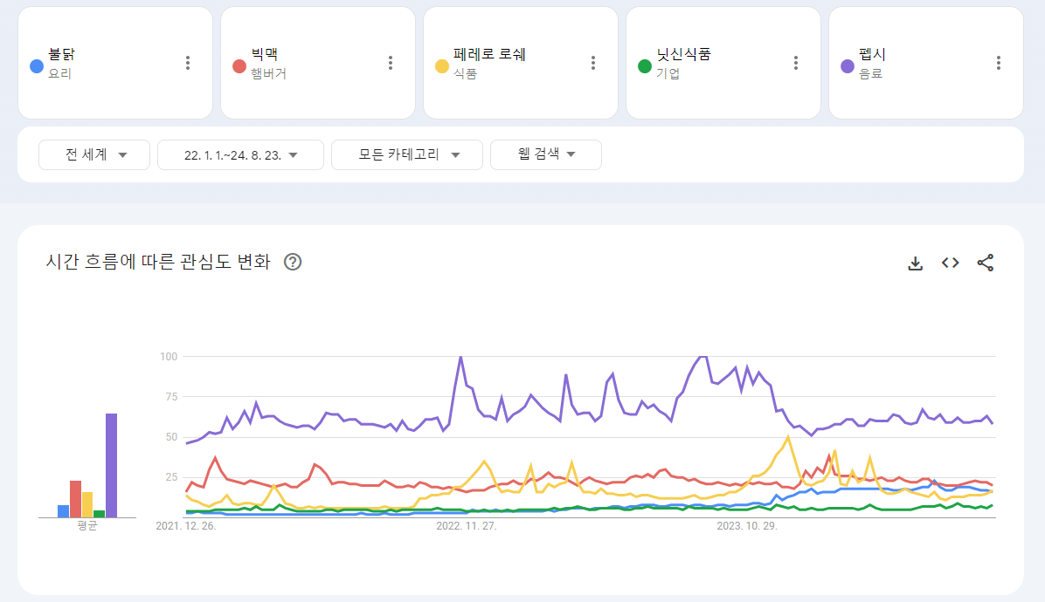

 |  |  |  |  |  |  |  |  | 페레로 로쉐 beat
 |  |  |  |  |  |  |  |  | 닛신 상대 안됨
 |  |  |  |  |  |  |  |  | 빅맥과 비등비등
 |  |  |  |  |  |  |  |  | 펩시 30% 정도

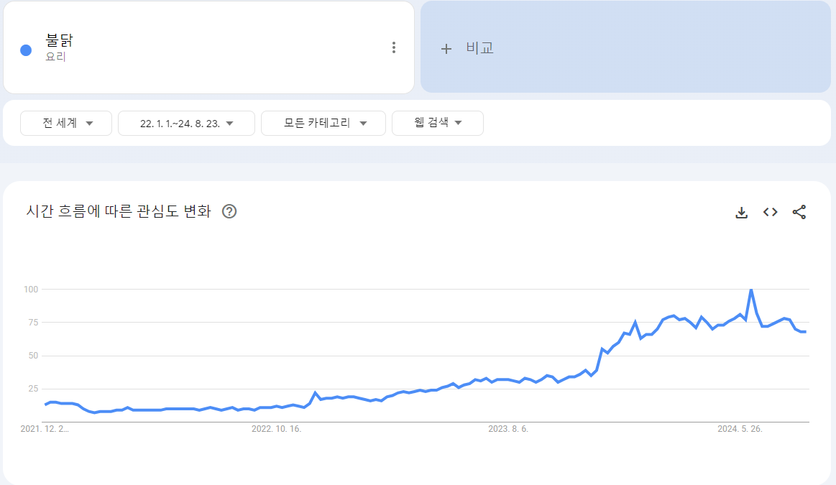

 |  |  |  |  |  |  |  |  | 혼자 봐도 아직 견조한 인기

여기부터는 춰릿님 블로그 글 발췌

현재 미국 기준 대형마트들에 불닭이 깔린 매장은 정말 많지만 아직 1sku만 깔렸다.

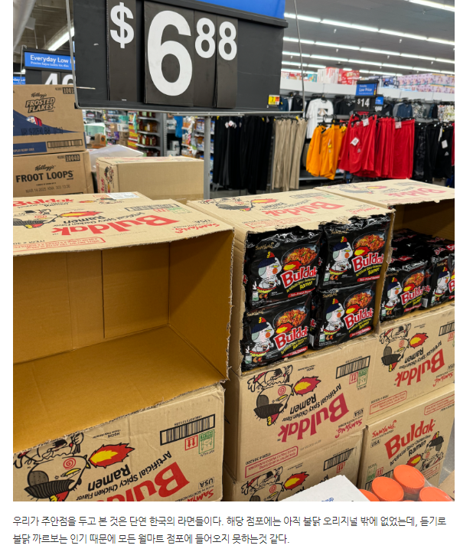

인터뷰 내용을 종합하면 아직도 미국에서는 물량 부족하다는 얘기가 많다.
그리고 아직 다른 종류의 불닭이 들어간 것이 아니기에 성장할 룸이 더 남았다는 설명이다.

여기부터는 내 생각

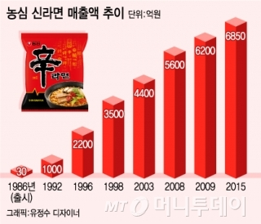

불닭볶음면의 출시가 2012년이고 그때부터 꾸준히 해외에서 챌린지로 컨텐츠화 되는 경우가 많았다.
그 중 대표격인 영국남자의 영상이 2014년이고 해외에서는 매운 맛을 잘 먹는 한국인도 죽이는 라면으로 불닭이 알려져 있었다.
이미 불닭은 매운 맛으로 알려진 라면이었고 이제 와서 매워서 안 먹는다? 과한 우려라고 생각한다.

유튜브에 buldak 검색했을 때 가장 조회수가 높은 영상도 무려 5년전 영상이다.
지금 트렌드가 이래저래 겹쳐서 호실적이 나오는건 사실이지만 알 만한 사람들은 불닭 알았다고 생각한다.
따라서 불닭은 신라면처럼 하나의 메가트렌드로 자리잡아 스테디셀러 역할을 해 줄 수 있을 것으로 예상한다.

신라면 스코빌 지수도 2012년 1320, 2015년 2700, 2022년 3400으로 계속 올랐다.
우리나라 사람들도 매운 맛에 적응하는데 외쿡인이라고 못할까?
그러므로 밀양 2공장 증설분만큼 수요는 충분히 있을것이라고 생각한다.
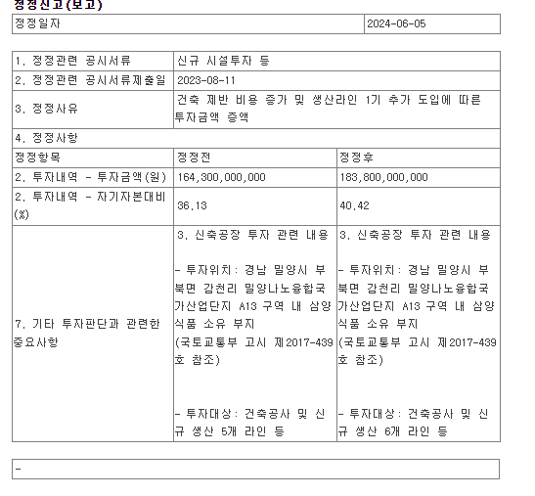
또한 삼양식품은 2024년 6월 5일 공시를 통해 밀양 2공장에 추가 투자함을 밝혔다.
기존에는 5개의 라인만 추가하기로 한 것을 6개로 바꾼 것이다.
가장 수요를 많이 체감하고 있을 삼양식품이 증설량을 늘렸다는 것은 강력한 수요를 입증한다고 생각한다.
따라서 지금의 시점에서는 불닭볶음면의 인기가 아직 꺾이지 않았다고 보는 것이 합리적일거 같다.

물론 증설 완료 되는 시점에서의 인기는 의심해 봐야 한다.
하지만 불닭이 오래전부터 팔렸고 바이럴은 오래전부터 됐다는 점에서 순식간에 꺾일 가능성은 적지 않나 조심스레 생각해본다.

주주환원
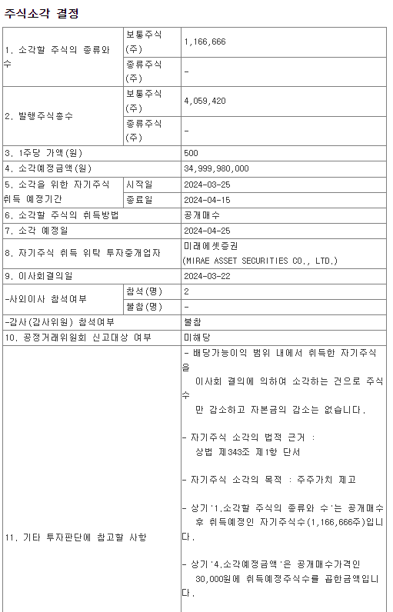

 |  |  |  |  | 주가가 약 18000원이던 때에 취득가액 3만원으로 발행주식의 28.7% 소각 공시를 낸다.
 |  |  |  |  | 3월에 있던 주주총회에서 주주제안으로 냈던 자사주 공개매수가 의결되었기 때문이다.
 |  |  |  |  | 당시 13.23%의 지분을 가지고 있던 대주주 유안타인베스트가 낸 주주제안이었다.
 |  |  |  |  | 총 매수 규모는 350억원으로 당시 시총이 작았기에 29%에 가까운 소각 규모가 나온 것 같다.

 |  |  |  |  | 현재 대주주는 오너 일가 밖에 없어 이러한 주주 제안이 더 들어올 일은 없을 것 같기는 하다.
 |  |  |  |  | 하지만 주담통 카페 ir 통화 내역들을 보면 현금 여력이 생기는 대로 배당을 할 의지는 있는 것 같다.
 |  |  |  |  | 지금까지 배당성향은 10% 초중반대였지만 capa 증설에 돈이 많이 나갔기 때문이다.

 |  |  |  |  | 충분히 주주친화적인 모습을 보여줬기에 실적이 오르는대로 정직하게 주가도 가주지 않을까 조심스레 생각해본다.

투자판단

이번 년도는 특별한 이슈가 없기에 가이던스대로 매출액도 나올거고 하반기도 상반기처럼 실적이 나올 것이다.
매출액 변동은 2025년 5월 31일 밀양 2공장이 완공되는 시점 이후 생산능력 증가에 따라 나타날 것이기에 2H25부터 실적 상승이 있을 것이다.
동사에 투자를 하기 위해서는 불닭볶음면의 견조한 수요를 트래킹해야 할 것이고 밀양 2공장 증설 소식을 잘 봐야 한다.

2026년 기준 동사 capa는 삼양식품의 capa 증설분인 38%만큼 늘 것이라 생각하면 Q가 38% 증가할 것이다.
그리고 작년에 납품 물량 증대에 따라 판가가 1% 감소했으므로 2026년에도 판가가 1% 감소할 것이라고 생각하자.
2024년 가이던스가 최소 1000억, 맥시멈 1200억이다.
그럼 2026년으로는 1242억~1490억이 나온다.

opm이 적게는 11%, 많게는 18% 나오는데 case를 나누어 2026년 실적을 추정하면 다음과 같다.
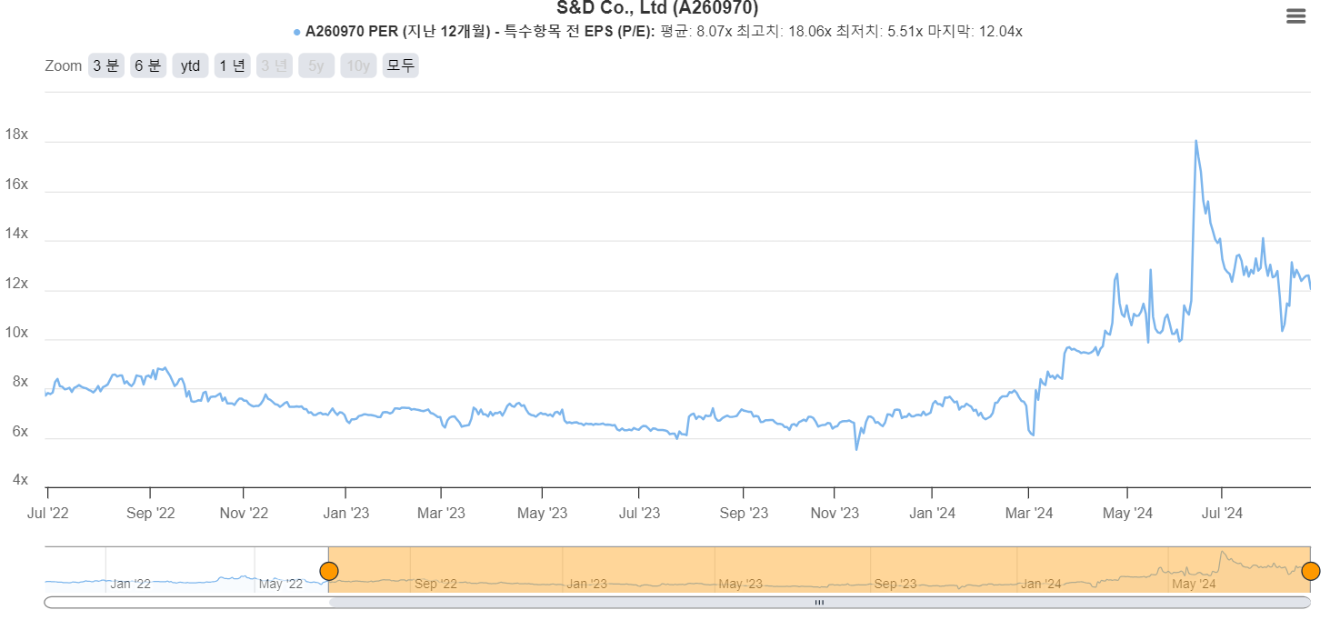
2026년 | 매출액 | 영업이익 | 목표가 | 상승여력
bull case | 1490 | 268 | 74172 | 200%
base case | 1366 | 205 | 56666 | 153%
bear case | 1242 | 149 | 41217 | 111%

동사 per은 6~7 수준이다가 자사주 소각 이후 10~12가 되었다.
보수적으로 per 10 주고 순이익은 영업이익의 80%로 목표가까지 선정하였다.

